Valor de Mercado
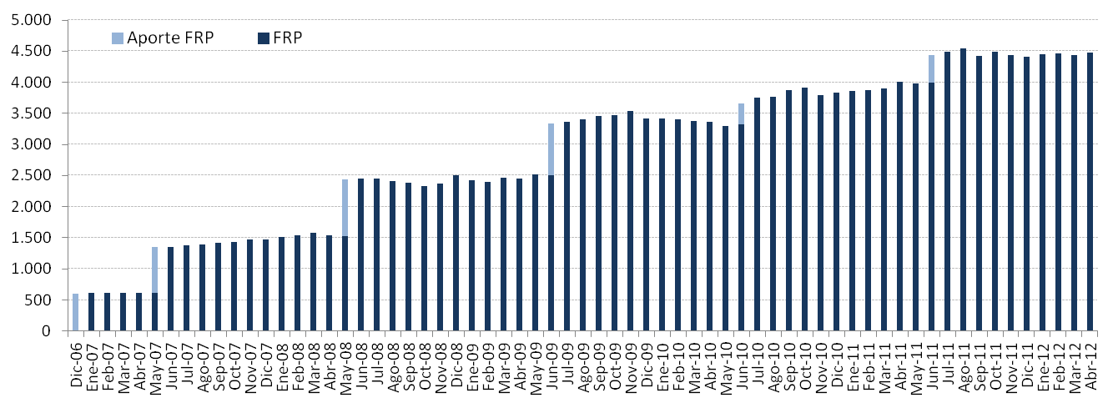
Por Clase de Activo | 2007 | 2008 | 2009 | 2010 | 2011 | 2012
(MM US$) |  |  |  |  |  | T1(1) | Abril
Mercado Monetario | 439.54 | 736.05 | 1,018.55 | 1,142.37 | 1,311.07 | - | -
Bonos Soberanos y otros activos relacionados (3) | 974.69 | 1,686.93 | 2,280.42 | 2,559.90 | 2,940.06 | 2,152.71 | 2,178.72
Bonos Indexados a Inflación | 52.13 | 83.79 | 121.86 | 134.42 | 154.47 | 705.11 | 714.88
Bonos Corporativos | - | - | - | - | - | 890.94 | 898.00
Acciones | - | - | - | - | - | 687.13 | 679.81
Valor de Mercado | 1,466.35 | 2,506.76 | 3,420.83 | 3,836.70 | 4,405.60 | 4,435.88 | 4,471.41
(1) Entre el 1° de enero y mediados de marzo se implementó la nueva política de inversión que considera las siguientes clases de activos: bonos soberanos y otros activos relacionados, bonos indexados a inflación, bonos corporativos y acciones.
(2) En enero se inició la inversión en otros activos relacionados.

Por Tipo de Riesgo (1) | 2007 | 2008 | 2009 | 2010 | 2011 | 2012
(MM US$) |  |  |  |  |  | T1 | Abril
Soberano y otros activos relacionados | 1,026.81 | 2,102.55 | 2,689.79 | 3,024.63 | 3,652.58 | 2,795.87 | 2,880.06
Bancario | 439.54 | 404.21 | 731.04 | 812.06 | 753.02 | 85.25 | 33.92
Bonos Corporativos | - | - | - | - | - | 868.29 | 878.94
Acciones | - | - | - | - | - | 686.47 | 678.49
Valor de Mercado | 1,466.35 | 2,506.76 | 3,420.83 | 3,836.70 | 4,405.60 | 4,435.88 | 4,471.41
(1) En este cuadro los valores reportados pueden diferir del resto del informe dado que los depósitos a plazo y efectivo asociados a cada clase de activo son informados como riesgo bancario.

Variación del Valor de | 2007 | 2008 | 2009 | 2010 | 2011 | 2012 |  | Desde el Inicio
Mercado (MM US$) |  |  |  |  |  | T1 | Abril
Valor de Mercado Inicial(1) | 604.63 | 1,466.35 | 2,506.76 | 3,420.83 | 3,836.70 | 4,405.60 | 4,435.88 | 0.00
Aportes | 736.35 | 909.07 | 836.71 | 337.30 | 443.32 | 0.00 | 0.00 | 3,867.29
Retiros | 0.00 | 0.00 | 0.00 | 0.00 | 0.00 | 0.00 | 0.00 | 0.00
Interés Devengado | 45.62 | 71.25 | 71.86 | 70.23 | 75.20 | 23.54 | 10.43 | 368.13
Ganancias (pérdidas) de capital | 79.79 | 60.42 | 5.85 | 8.74 | 50.81 | 7.04 | 25.09 | 237.84
Costos de Adm., Custodia y Otros (2) | -0.04 | -0.33 | -0.35 | -0.41 | -0.43 | -0.29 | 0.00 | -1.85
Valor de Mercado Final | 1,466.35 | 2,506.76 | 3,420.83 | 3,836.70 | 4,405.60 | 4,435.88 | 4,471.41 | 4,471.41
(1) La creación del FRP se realizó el 28 de diciembre de 2006, con un aporte incial de US$604,5 millones
(2) Incluye costos asociados a asesorías y otros.
Variación en el Valor de Mercado desde el Inicio
(MM US$)

Evolución Histórica del Valor de Mercado
(MM US$)

